Додаток_2
 |  |  |  |  |  |  |  | Додаток №2 до Запиту
 | Форма цінової пропозиції

(Назва Учасника), надає свою пропозицію щодо участі у закупівлі наборів для добровільних пожежних команд.
Відомості про підприємство |  |  |  |  |  | Повне найменування учасника – суб’єкта господарювання
 |  |  |  |  |  | Ідентифікаційний код за ЄДРПОУ або реєстраційний номер облікової картки платника податків
 |  |  |  |  |  | Реквізити (адреса - юридична та фактична, телефон, факс, телефон для контактів, e-mail, розрахунковий рахунок)
Відомості про особу (осіб), які уповноважені представляти інтереси Учасника |  |  |  |  |  | (Прізвище, ім’я, по батькові, посада, контактний телефон).

№ п/п | Технічні характеристики та опис |  |  |  |  |  |  | Од. виміру | Кількість | Ціна, за одиницю, (з урахуванням всіх податків і зборів) * | Вартість, грн., (з урахуванням всіх податків і зборів) *

 | Запит** |  |  |  | Пропозиція
 | Назва | Приклад візуалізації | Характеристики | Вимоги щодо якості (документи якості, які необхідно подати) | Назва (вказати модель (торгову марку) | Візуалізація | Характеристики (вказати виробника, параметри та характеристики продукції)
1 | Каска пожежна | 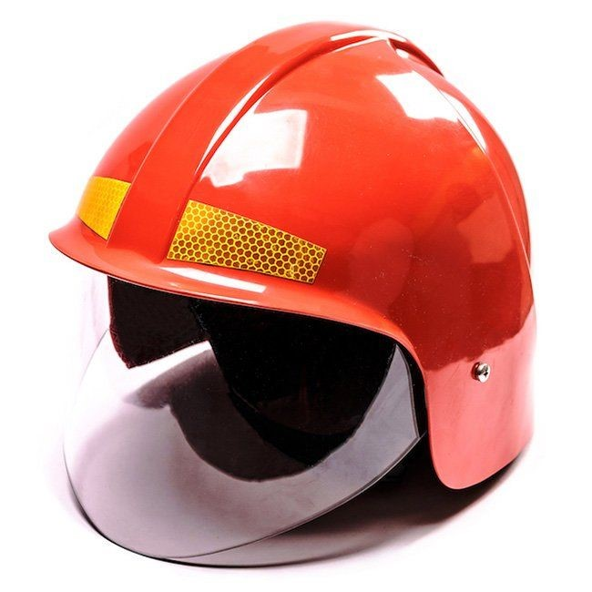 | Матеріал каски: ударо- та вогнестійкий полікрбонат (або інший відповідний матеріал). Каска повинна складатися з оболонки, енергопоглинальної та утримувальної систем, захисної лицьової маски, водозахисної пелерини. Оболонку каски: суцільна або складена, без внутрішніх ребер. Зовнішня поверхня оболонки повинна бути гладкою, без тріщин і пухирів, не мати отворів, крім передбачених виробником для монтажу енергопоглинальної системи, краї та крайки мають бути затуплені. Каска не повинна мати гострих кінців або виступів частин, що можуть призвести до травмування пожежника. Внутрішнє оснащення: регулюється для поліпшення комфортності носіння та підвищення ефективності каски. Повинна бути передбачена зміна розмірів в діапазоні від 54 до 64см. Каска має бути обладнана підборідним ременем з швидкознімним фастексом. Каска не повинна створювати перешкод для носіння пристрою для дихання (повна маска) та повинна забезпечувати змогу її використання з усіма видами спеціального захисного одягу пожежників, в тому числі тепловідбивними та термозахисними костюмами. Пелерина: виготовлена зі шкіри товщиною не менше 1,5мм. Колір Каски: червоний або білий. Захисне скло: виконано з вогнезахисного матеріалу товщиною не менше 3 мм. Захисна лицьова маска має закривати обличчя та забиратися всередину Каски. Кріплення захисної лицьової маски не повинно допускати самовільне або випадкове його від’єднання її (маски) від Каски. Кріплення лицьової захисної маски повинно давати змогу однією рукою легко опускати, піднімати або встановлювати її (маску) у вибраному положенні. Комплектація: паспорт, інструкція з експлуатації та індивідуальна сумку для зберігання. Особливості: з світловідбивними смугами. Термін служби: Середній термін служби не менше 5 років. Гарантійний термін експлуатації: 18 місяців з моменту введення її в експлуатацію, але не більше 24 місяців з моменту її виготовлення. Маркування: Маркування має бути таким, яке користувач може легко побачити без розбирання каски і зняття до | 1.1. Копія сертифікату про експертизу зразка, завірена належним чином, на відповідність вимогам Технічного регламенту засобів індивідуального захисту постанови Кабінету Міністрів України від 21 серпня 2019 р. № 771 “Про затвердження Технічного регламенту засобів індивідуального захисту”; 1.2. Копія сертифікату про експертизу зразка, завірена належним чином, на відповідність ДСТУ EN 443:2017 «Засоби індивідуального захисту голови. Каски пожежні» (EN 443:2008, IDT) тип В); 1.3. Технічний опис, який повинен містити детальний опис моделі з врахуванням Технічних вимог, зображення виробу та всіх конструктивних елементів; 1.4. Паспорт якості товару з зазначенням відповідного (-их) ДСТУ; |  |  |  | шт. | 5 |  | 0.00
2 | Одяг пожежника захисний | 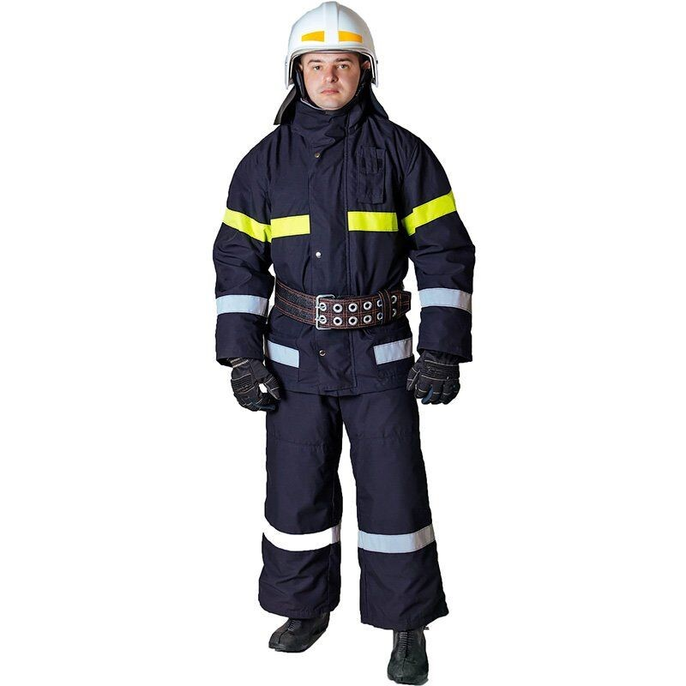 | Костюм виготовляється із таких шарів матеріалів: термостійкого; водотривкого; теплоізоляційного; підкладкового. Матеріал термостійкого шару: бавовняна тканина з вогнезахисним просоченням, поверхневою густиною не менше 220 г/м2. Водотривкий шар: виготовлений із синтетичних ПУ волокон поверхневою густиною не менше 50г/м2. Теплоізоляційний шар: виготовляється із нетканого матеріалу поверхневою густиною не менше 200г/м2. Підкладковий шар: тканина з вмістом бавовни – не менше 65%, поверхневою густиною не менше 150г/м2. Конструкція костюма: Костюм складається з куртки з теплоізоляційною нез'ємною підкладкою та напівкомбінезону. Особливості: - можливість одягання виробу без знімання захисного взуття;наявність захисних накладок з матеріалу термостійкого шару в ділянці ліктів та колін з виточками ; - наявність сигнальних смуг зі світловідбивного матеріалу; - напівкомбінезон з поясом, який може регулюватися за розміром. | 2.1. Копія сертифікату про експертизу зразка, завірена належним чином, на відповідність вимогам Технічного регламенту засобів індивідуального захисту постанови Кабінету Міністрів України від 21 серпня 2019 р. № 771 “Про затвердження Технічного регламенту засобів індивідуального захисту” та державним стандартам України: a) ДСТУ EN 531:2005 2.2. Протокол випробувань на тканину термостійкого шару на відповідність вимогам Характеристики тканини термостійкого шару; 2.3. Паспорт якості товару з зазначенням відповідного (их) ДСТУ; |  |  |  | шт. | 5 |  | 0.00
3 | Рукавички захисні для пожежників | 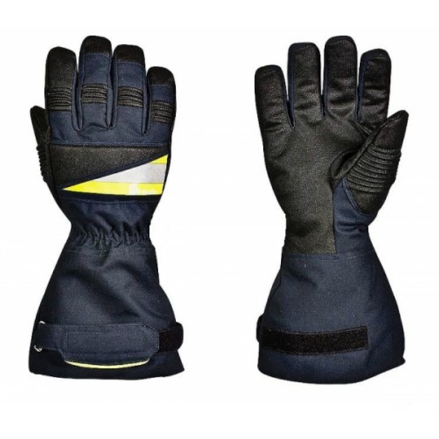 | Матеріал рукавичок: виготовлений з міцного матеріалу, основою якого є коров'ячий спилок (гатунок АВ). Підкладка долонної частини: термостійкій фліс, підкладка рукавичок бавовняний матеріал з вогнестійкою пропиткою. Розмір: 7, 8, 9. Особливості: долонна та тильна частини посилені спілком; всі шви прошиті нитками KEVLAR®. | 3.1. Копія сертифікату про експертизу зразка, завірена належним чином, на відповідність: a) ДСТУ EN 420:2003 + A1:2009 – Захисні рукавички – Загальні вимоги і методи випробувань; b) Спритність відповідно до ДСТУ EN ISO 21420:2020 – рівень ефективності 4 (значення від 1 до 5); c) ДСТУ EN 388:2016 (3133) – Захисні рукавички від механічних травм; d) ДСТУ EN 407:2004 (413x4x) – Захисні рукавички від термічних травм, полум'я, бризок розплавленого металу. 3.2. Паспорт якості товару з зазначенням відповідного (-их) ДСТУ; |  |  |  | пара | 5 |  | 0.00
4 | Вогнегасник пожежний | 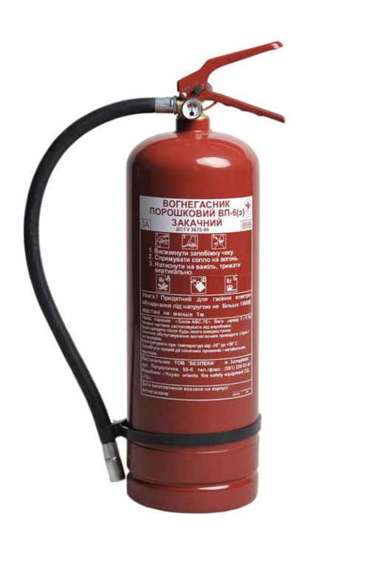 | Тип: порошковий; Об'єм балону: 7.5 літрів; Колір: червоний; Конструкція: запірний механізм натискного типу, запобіжна пломба, манометр і шланга з випускним соплом. В х Ш (мм): 510 х 159.5 (±10); Діаметр (мм): 159.5±10; Вага, (кг): 8.1±0,1; Площа гасіння, не менше (м²): 30; Максимальний тиск, не більше МПа (кгс/см²): 1,6 МПа (16 бар); Маса заряду, (кг): 6,0±0,1; Маса з зарядом, не більше (кг): 8,5; Комплектація: виріб, паспорт, гарантійний талон. Клас гасіння пожежі: А,В,С,Е Діапазон робочих температур, (°C) від: -20 до +50°C Тиск при випробуванні, МПа (кгс / см²): 2 МПа. | 4.1. Копія сертифікату про експертизу зразка, завірена належним чином, на відповідність ДСТУ EN 3-7:2014 (EN 3-7:2004+A1:2007, IDT) Вогнегасники переносні. Частина 7. Характеристики, вимоги до робочих параметрів і методи випробувань 4.2. Паспорт якості товару з зазначенням відповідного (-их) ДСТУ; |  |  |  | шт. | 10 |  | 0.00
5 | Лопата пожежна | 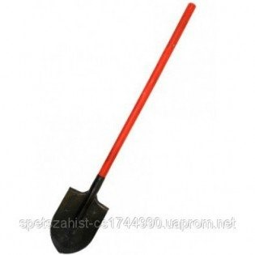 | Матеріал держаку: пиломатеріали листяних порід або пластмаси згідно з чинними нормативними документами. Матеріал тулейки та полотна: прокат тонколистовий зі сталі марки 30ХГС (згідно з ДСТУ 7806), зі сталі марок 45, 50 (згідно з ДСТУ 7809), зі сталі марок Ст3, Ст5 та Ст6 (згідно з ДСТУ 2651/ГОСТ 380); Складається: з дерев'яного живця і робочого полотна у формі багнета. Колір: живець пофарбований у червоний колір; робоче полотно має чорний-сірий колір. Довжина держака, в межах мм.: 1100-1450 Діаметр держака, в межах, мм.: 40-45 Товщина металу, не менше мм.: 1,5 Довжина полотна з тулейкою, не більше мм.: 450. | 5.1. Паспорт якості товару від виробника. |  |  |  | шт. | 5 |  | 0.00
6 | Протипожежне покривало (Кошма) | 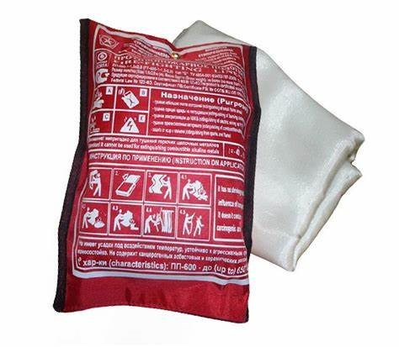 | Маса, не більше: 4,5 кг; Ширина, не менше: 1200 мм; Довжина, не менше:1800 мм. Максимальна температура застосування: 1000 ° С (менше 15 хвилин), 350 ° С (понад 15 хвилин). Покривало повинно витримувати класи для гасіння пожеж: "А", "В", "D". Матеріал: скловолокно або інший негорючий матеріал (один або декілька шарів); Повинна відповідати вимогам: ДСТУ EN 1869:2021. Особливості: кошма не повинна мати швів та зістрочуватись з окремих кусків (виключення складають торцева обробка матеріалу та кріплення пристроїв для утримання руками); не проводить електрики; негорючий матеріал; при нагріванні не виділяє токсичних газоподібних продуктів; повинна мати високу механічну міцність; стійкість до хімічних речовин та матеріалів. | 6.1. Паспорт якості товару від виробника з зазначенням відповідного ДСТУ. |  |  |  | шт. | 5 |  | 0.00
7 | Наліпка ( За підтримки УЧХ) |  | Розмір: 148х70 мм; Матеріал: самоклеюча біла плівка Oracal; Фарбовість: 3+0; Особливості: Макет надається переможцю закупівлі. |  |  |  |  | шт. | 1 |  | 0.00
8 | Рукав пожежний зі стволом | 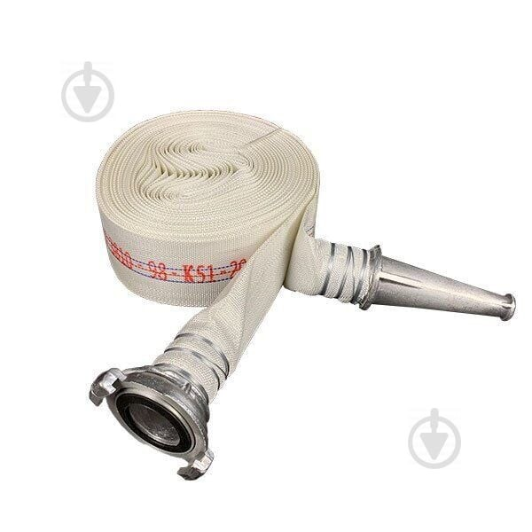 | Рукав пожежний: Складається: з'єднувальна головка (повинні відповідати ДСТУ 3950-2000) та рукавний чохол. Тип рукава: пожежний напірний Клас 1; Внутрішній діаметр: 51,0 ± 1,0 мм; Матеріал: ткано-в’язані каркаси із синтетичних ниток мають відповідати ДСТУ 2534 (ГОСТ 30135) з непроникним (гідроізоляційним) гумовим чи пластмасовим внутрішнім покриттям. Рукав пожежний повинен відповідати: ДСТУ 9069:2021 "Рукави пожежні плоскоскоскладані для пожежно-рятувальних автомобілів", та інших нормативних актів, що регулюють питання пожежної безпеки. Особливості: пожежні напірні рукава повинні бути надійними (мати високу міцність, бути стійкими до стирання, дії сонячних променів, гнильних процесів, агресивних середовищ, низьких і високих температур) і зручними в роботі – легкими, еластичними, мати малі габарити скаток, також мати малий гідравлічний опір. Ствол пожежний: Тип: СРК-50; РСП-50; РСК-50 відповідно до ДСТУ 2112:92 "Стволи пожежні ручні. Технічні умови". Робочий тиск: 0,4 - 0,6 МПа; Витрати води суцільного струменя: не менше 2,7 л/сек; Дальність суцільного водяного струменя (максимальна за крайніми краплями): не менше 30 м; Діаметр вихідного отвору: 13 мм; Довжина предмету: 265 мм; Маса, не більше: 0,7 кг. | 8.1. Копія сертифікату про експертизу зразка, завірена належним чином, на відповідність: - на з'єнувальну головку відповідно до ДСТУ 3950-2000; - на ткано-в'язані каркаси із синтетичних ниток відповідно до ДСТУ 2534 (ГОСТ 30135); - на рукав пожежний відповідно до ДСТУ 9069:2021 "Рукави пожежні плоскоскоскладані для пожежно-рятувальних автомобілів"; на ствол пожежний відповідно до ДСТУ 2112:92 "Стволи пожежні ручні. Технічні умови". 8.2. Паспорт якості товару з зазначенням відповідного ДСТУ; |  |  |  | комплект | 1 |  | 0.00
9 | Стенд пожежний з щитом відкритого типу стаціонарний (комплектація: багор - 1 шт., лом - 1 шт., лопата - 1 шт., сокира - 1 шт., відро-2 шт.). | 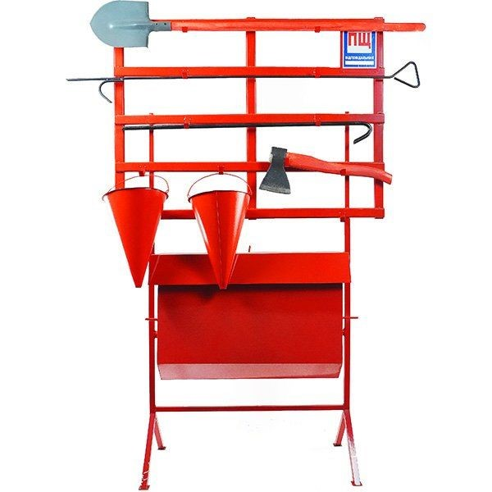 | Предмет повинен відповідати: наказу МВС України від 30.12.2014 № 1417 “Про затвердження Правил пожежної безпеки в Україні” ДБН В.2.5-56:2014 та інших нормативних актів, що регулюють питання пожежної безпеки. Стенд пожежний з щитом відкритого типу стаціонарний: складається з ящика для піску з відкидною кришкою і закріпленого над ящиком металевого каркасу пожежного щита розміром 1200х900 мм. У комплект поставки входить наступний пожежний інвентар: два конусних відра, багор, лом, лопата і сокира. В кутку щита знаходиться пластинка, на яку наносяться порядковий номер щита і номер телефону для виклику пожежно-рятувальних підрозділів. Закритий ящик для піску, місткістю не менше 0,13 м3 і виготовлений з листової сталі товщиною не менше 0,8±0,05 мм (без врахування лакофарбового покриття). Ящик з піском повиннен виготовлятись методом зварювання і з’єднуватися між собою швидкороз’ємним з’єднанням за допомогою двох пар скоб та двох прямокутних штирів чи іншим типом з’єднання. Стінка являє собою предмет з приварними металевими кріпленнями (гачками з металу товщиною не менше 1,2 мм) та пристроїв фіксації для зручного навішування ручного пожежного інструменту який входить до комплекту предмету. Ручний пожежний інструмент повинен бути пофарбований: - дерев’яні елементи сокир та лопат у червоний колір; - ломи, гаки та металеві елементи сокир і лопат у чорний колір; - пожежні відра у червоний колір. 2.1) Багор. Маса багора, не більше - 5 кг; Довжина предмету - 2000 ±10 мм; Діаметр металевого стержня - 20 ±1 мм; Особливості: багор пожежний металевий (далі БПМ) складається з основи, рукоятки і робочої частини. Основа виконана з металевого стержня – сталевої труби діаметром 20 мм із товщиною стінки 2,8 мм. Робоча частина багра – сталевий гак зі списом. Гак і спис мають заточення і гартуються на довжину до 60 мм. Рукоятка виконана у вигляді кільця. 2.2) Лом пожежний легкий. Маса, не більше: 4,5 кг; Довжина предмету, не менше: 1100 ±1 мм; Діаметр, не менше: 2 | 9.1. На кожен предмет паспорт якості товару від виробника. |  |  |  | комплект | 1 |  | 0.00

10 | Пожежна мотопомпа |  | Пожежна мотопомпа Корпус помпи має бути виготовлений із міцного алюмінієвого сплаву, що робитиме помпу стійкою до тривалого використання та підвищених навантажень. Подвійне робоче колесо. Забезпечує високі напірно-витратні характеристики порівняно з насосами, в яких використовується інший тип робочого колеса. Двигун з верхнім розташуванням клапанів, з підвищеним моторесурсом. Комплектація : Мотопомпа; інструкція з експлуатації; гарантійний талон; Параметри роботи: Висота напору не менше 55-65 м; Глибина всмоктування від (м) 7; Діаметр патрубка 50-52 мм; Діаметр патрубка/з'єднання 50-52 мм; Діаметр частинок, що перекачуються не більше (мм) 5; Продуктивність від 500 л/хв; Тривалість автономної роботи не менше 2.2 год. Характеристики двигуна: Витрата палива - 1.6 - 2 л/год; Об'єм двигуна не менше - 196 см.куб. ; Об'єм масляного картера - 0.6-1 л; Потужність, не менше к.с. - 5.3 к.с. ; Тип двигуна - 4-тактний; Тип палива - бензин; Тип запуску - ручний стартер. | 10.1. Технічний паспорт на кінцевий товар та/або Паспорт якості товару; |  |  |  | шт. | 1 |  | 0.00
11 | Комплект радіостанцій (6 шт.) | 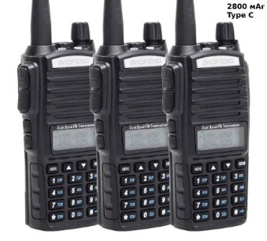 | Комплект радіостанцій (6 шт.) : Двухдіапазонна портативна радіостанція. Комплект з гарнітурою. УКВ частоти радіостанції УКВ (від 136-174 МГц) і УВЧ (від 400-520 МГц) - розширений діапазон. Потужність - до 5 Ватт. Рація має мати вбудований FM радіоприймач (частоти від 65 - 108 Мгц). Характеристики рації : Тип - портативна радіостанція; Стандарт і частоти VHF (136-174 МГц) і UHF (400-520 МГц) ; Потужність передавача, до Вт - 5; Кількість каналів до 128; Функції: VOX (активація голосом); PTT (Push to talk); сканування частот; програмування (комп'ютер / рація) ; захист від прослуховування. Оснащення: дисплей; протиударність; вологозахист; підключення гарнітури; регулювання гучності; блокування клавіатури. Живлення і автономність: Елемент живлення - акумулятор; Ємність акумулятора, не менше мАг 1800. Габарити і комплектація: Кількість рацій, шт. 6; кліпса; Розміри, не менше мм - 110x58x32. | 11.1. Технічний паспорт на кінцевий товар та/або Паспорт якості товару; |  |  |  | комплект | 1 |  | 0.00
12 | Пожежний ліхтар | 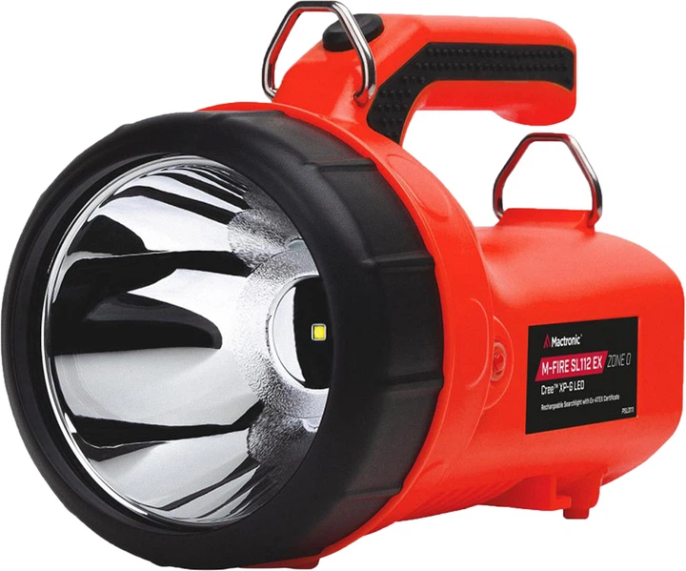 | Пожежний ліхтар: Призначений для пожежників та представників рятувальних служб, має підходити для виконання будь-яких завдань, пов’язаних з високою температурою, тиском й іншими негативними чинниками. Корпус: Матеріал корпусу – удароміцний термопластик. Батарейний відсік - герметичний. Ручка ліхтаря з спеціальної гуми, яка також стійка до високих температур. Функціонал: Максимальна потужність до 80.000 кандел, до 150 люменів, до 3 годин безперервної роботи; сигнальний режим до 80.000 кандел, до 150 люменів, до 6 годин роботи від батареї; Тумблер включення/виключення, розташований під ручкою ліхтаря. Елемент живлення: Свинцево-кислотна батарея. Кількість перезарядки акумулятору (6 Вольт, 4 Ампер/годин) не менше 500 разів. | 12.1. Технічний паспорт на кінцевий товар та/або Паспорт якості товару; |  |  |  | шт. | 1 |  | 0.00
Всього вартість 1 набору, грн* |  |  |  |  |  |  |  |  |  | 0.00
Всього вартість 111 наборів, грн* |  |  |  |  |  |  |  |  |  | 0.00
* Товариство Червоного Хреста України є громадською неприбутковою організацією і просить надати максимальні знижки на товар, вказаний у ціновій пропозиції.
** Закупівля відбувається одним лотом
Примітка: вартість одиниці продукції та загальну вартість пропозиції потрібно заповнювати у гривнях, зазначаючи цифрове значення, яке має не більше двох знаків після коми.
Увага! Додаткові вимоги |  | 1. Вартість доставки, розвантаження та завантаження товару, пакування, маркування та брендування мають бути включеними у вартість набору. 2. Товар має бути упаковано таким чином, щоб унеможливити його втрату цілісності та функціональних властивостей під час транспортування до місця поставки та його розвантажування. 3. Постачальник повинен вказати торгові марки продукції, надати фото запропанованих товарів та сертифікати якості на них. 4. Кожна партія товару повинна супроводжуватись документами, визначеними у вимогах до якості. Під час поставки також мають бути надані інструкції з експлуатації для кожної позиції товару. 5. Переможець тендеру зобов'язаний поставити продукцію у відповідності до поданої ним тендерної пропозиції без внесення додаткових змін. У разі виникнення будь-яких змін щодо складу набору (зміни ТМ та інше), обов'язково повідомити про це ініціатора закупівлі. 6. У разі виявлення неякісного товару або такого, що не відповідає умовам договору, учасник-переможець зобов’язаний замінити неякісний товар протягом 5 робочих днів з моменту виявлення неякісного товару на якісний без будь-якої додаткової оплати з боку замовника.

Умови оплати: _________________ (прописати)
Термін доставки товару з моменту укладення договору: ______________ (календарних днів, прописати)
Ми погоджуємось, що всі витрати, пов’язані з доставкою товару, завантажувально-розвантажувальними роботами здійснюються за рахунок Постачальника відповідно до розподілу, вказаного у Додатку №3.
Ми погоджуємося та ознайомлені з умовами типового Договору ТЧХУ (Додаток №4 до Запиту).
Ми погоджуємося з умовами, що Замовник має право розділити дану закупівлю між декількома постачальниками за умови наявності більш вигідних умов на різні позиції.
Ми погоджуємося з умовами, що Ви можете відхилити нашу чи всі надані пропозиції, та розуміємо, що Ви не обмежені у прийнятті будь-якої іншої пропозиції з більш вигідними для Вас умовами.
Ми погоджуємось зафіксувати цінову пропозицію протягом 90 календарних днів з моменту подачі
Подаючи свою пропозицію ми підтверджуємо повну комплектацію та відповідність умовам зазначеним в Запиті.
Учасники повинні надсилати цінові пропозиції з підписом і печаткою (за наявності)

 | Керівник організації/ФОП:____________________________ ( ____________________)
 | МП підпис ПІБ

